상품제안서
패션9쪽클로버(중) 부채 | 상품코드: S37077

 |  |  |  |  |  |  | 02-713-8555 | www.synergygift.co.kr
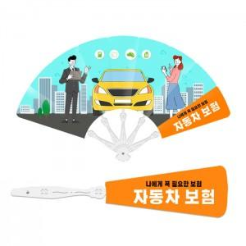

【상세/제작정보】 | <p><span style="font-size: 14pt;">비시즌(9월~4월)은 목형비 추가됩니다 ※별도문의</span></p><p><span style="font-size: 14pt;">&nbsp;</span></p><p><span style="font-size: 14pt;">※ 운임비 별도 발생 됩니다.</span></p>

【인쇄/포장옵션】 | 풀칼라 / OPP(비닐)

【공급단가】 | 수량 | 1,000~ | 3,000~ | 10,000~ | 30,000~ | 100,000~
*VAT별도 | 단가 | 510원 | 460원 | 430원 | 410원 | 390원

【상품 URL】 | https://www.synergygift.co.kr:443/src/goods_detail.php?gdno=37077

